refresh
이클립스 refresh gradle project 안 보일때 해결방법
https://seeminglyjs.tistory.com/429
아래와 같이 해당 프로젝트를 우클릭하면 configure이라는 설정값이 보이며,
Add Gradle Nature를 클릭하면 추가가 된다.
cf. build.gradle과 settings.gradle 내에 프로젝트명을 수정해 준다.

build
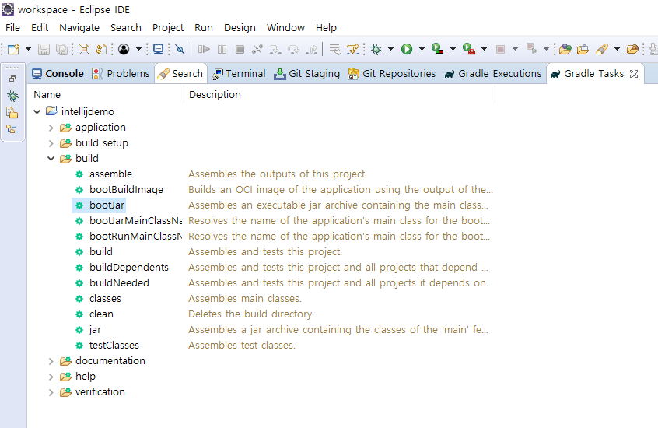
window > show view > other : Gradle Tasks 선택
bootjar 더블클릭 (clean 더블 클릭후 하면 좋다)

